Стенки стеллажи уголки
 |  |  |  |  | Скачать каталог в PDF | 
№ | Арт. | Наименование | Изображение | Краткое описание | Ссылка на товар | Цена
1 |  | Cтеллаж для игрушек "домик" | 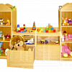 |  | https://ir74.ru/catalog/mebel-dlya-obrazovaniya/mebel-dlya-detskikh-sadov/stenki-stellazhi-ugolki-/ctellazh_dlya_igrushek_domik/ | по запросу
2 |  | Cтеллаж для игрушек "кораблик" | 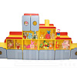 |  | https://ir74.ru/catalog/mebel-dlya-obrazovaniya/mebel-dlya-detskikh-sadov/stenki-stellazhi-ugolki-/ctellazh_dlya_igrushek_korablik/ | по запросу
3 |  | Cтеллаж для игрушек "паровозик" | 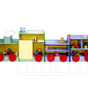 |  | https://ir74.ru/catalog/mebel-dlya-obrazovaniya/mebel-dlya-detskikh-sadov/stenki-stellazhi-ugolki-/ctellazh_dlya_igrushek_parovozik/ | по запросу
4 |  | Cтеллаж для игрушек "светофор" большой | 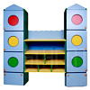 |  | https://ir74.ru/catalog/mebel-dlya-obrazovaniya/mebel-dlya-detskikh-sadov/stenki-stellazhi-ugolki-/ctellazh_dlya_igrushek_svetofor_bolshoy/ | по запросу
5 |  | Cтеллаж для игрушек "светофор" малый | 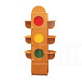 |  | https://ir74.ru/catalog/mebel-dlya-obrazovaniya/mebel-dlya-detskikh-sadov/stenki-stellazhi-ugolki-/ctellazh_dlya_igrushek_svetofor_malyy/ | по запросу
6 |  | Cтеллаж для игрушек на колесах | 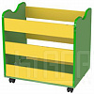 |  | https://ir74.ru/catalog/mebel-dlya-obrazovaniya/mebel-dlya-detskikh-sadov/stenki-stellazhi-ugolki-/ctellazh_dlya_igrushek_na_kolesakh/ | по запросу
7 |  | Cтеллаж для игрушек прямой | 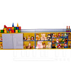 |  | https://ir74.ru/catalog/mebel-dlya-obrazovaniya/mebel-dlya-detskikh-sadov/stenki-stellazhi-ugolki-/ctellazh_dlya_igrushek_pryamoy/ | по запросу
8 |  | Cтеллаж для игрушек угловой | 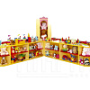 |  | https://ir74.ru/catalog/mebel-dlya-obrazovaniya/mebel-dlya-detskikh-sadov/stenki-stellazhi-ugolki-/ctellazh_dlya_igrushek_uglovoy/ | по запросу
9 |  | Cтеллаж для пособий | 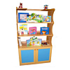 |  | https://ir74.ru/catalog/mebel-dlya-obrazovaniya/mebel-dlya-detskikh-sadov/stenki-stellazhi-ugolki-/ctellazh_dlya_posobiy/ | по запросу
10 |  | Cтеллаж для пособий "березка" | 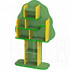 |  | https://ir74.ru/catalog/mebel-dlya-obrazovaniya/mebel-dlya-detskikh-sadov/stenki-stellazhi-ugolki-/ctellazh_dlya_posobiy_berezka/ | по запросу
11 |  | Cтеллаж для пособий "дуб" | 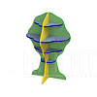 |  | https://ir74.ru/catalog/mebel-dlya-obrazovaniya/mebel-dlya-detskikh-sadov/stenki-stellazhi-ugolki-/ctellazh_dlya_posobiy_dub/ | по запросу
12 |  | Cтенка детская "бабочка" | 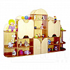 |  | https://ir74.ru/catalog/mebel-dlya-obrazovaniya/mebel-dlya-detskikh-sadov/stenki-stellazhi-ugolki-/ctenka_detskaya_babochka/ | по запросу
13 |  | Cтенка детская "волна" | 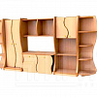 |  | https://ir74.ru/catalog/mebel-dlya-obrazovaniya/mebel-dlya-detskikh-sadov/stenki-stellazhi-ugolki-/ctenka_detskaya_volna/ | по запросу
14 |  | Cтенка детская "гора" | 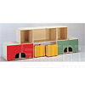 |  | https://ir74.ru/catalog/mebel-dlya-obrazovaniya/mebel-dlya-detskikh-sadov/stenki-stellazhi-ugolki-/ctenka_detskaya_gora/ | по запросу
15 |  | Cтенка детская "грибок" | 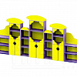 |  | https://ir74.ru/catalog/mebel-dlya-obrazovaniya/mebel-dlya-detskikh-sadov/stenki-stellazhi-ugolki-/ctenka_detskaya_gribok/ | по запросу
16 |  | Cтенка детская "дом" | 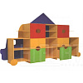 |  | https://ir74.ru/catalog/mebel-dlya-obrazovaniya/mebel-dlya-detskikh-sadov/stenki-stellazhi-ugolki-/ctenka_detskaya_dom/ | по запросу
17 |  | Cтенка детская "домик" | 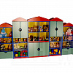 |  | https://ir74.ru/catalog/mebel-dlya-obrazovaniya/mebel-dlya-detskikh-sadov/stenki-stellazhi-ugolki-/ctenka_detskaya_domik/ | по запросу
18 |  | Cтенка детская "принцесса" | 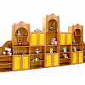 |  | https://ir74.ru/catalog/mebel-dlya-obrazovaniya/mebel-dlya-detskikh-sadov/stenki-stellazhi-ugolki-/ctenka_detskaya_printsessa/ | по запросу
19 |  | Cтенка детская "три медведя" | 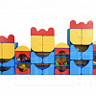 |  | https://ir74.ru/catalog/mebel-dlya-obrazovaniya/mebel-dlya-detskikh-sadov/stenki-stellazhi-ugolki-/ctenka_detskaya_tri_medvedya/ | по запросу
20 |  | Cтенка детская "юлия" | 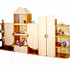 |  | https://ir74.ru/catalog/mebel-dlya-obrazovaniya/mebel-dlya-detskikh-sadov/stenki-stellazhi-ugolki-/ctenka_detskaya_yuliya/ | по запросу
21 |  | Cтенка детская прямая_большая | 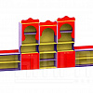 |  | https://ir74.ru/catalog/mebel-dlya-obrazovaniya/mebel-dlya-detskikh-sadov/stenki-stellazhi-ugolki-/ctenka_detskaya_pryamaya_bolshaya/ | по запросу
22 |  | Cтенка детская прямая_малая | 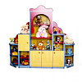 |  | https://ir74.ru/catalog/mebel-dlya-obrazovaniya/mebel-dlya-detskikh-sadov/stenki-stellazhi-ugolki-/ctenka_detskaya_pryamaya_malaya/ | по запросу
23 |  | Cтенка детская угловая |  |  | https://ir74.ru/catalog/mebel-dlya-obrazovaniya/mebel-dlya-detskikh-sadov/stenki-stellazhi-ugolki-/ctenka_detskaya_uglovaya/ | по запросу
24 |  | Cтенка детская фигурная | 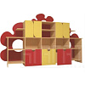 |  | https://ir74.ru/catalog/mebel-dlya-obrazovaniya/mebel-dlya-detskikh-sadov/stenki-stellazhi-ugolki-/ctenka_detskaya_figurnaya/ | по запросу
25 |  | Полка для пособий навесная | 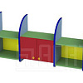 |  | https://ir74.ru/catalog/mebel-dlya-obrazovaniya/mebel-dlya-detskikh-sadov/stenki-stellazhi-ugolki-/polka_dlya_posobiy_navesnaya/ | по запросу
26 |  | Спортивный уголок_1 | 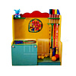 |  | https://ir74.ru/catalog/mebel-dlya-obrazovaniya/mebel-dlya-detskikh-sadov/stenki-stellazhi-ugolki-/sportivnyy_ugolok_1/ | по запросу
27 |  | Спортивный уголок_2 | 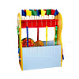 |  | https://ir74.ru/catalog/mebel-dlya-obrazovaniya/mebel-dlya-detskikh-sadov/stenki-stellazhi-ugolki-/sportivnyy_ugolok_2/ | по запросу
28 |  | Спортивный уголок_3 | 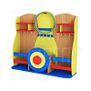 |  | https://ir74.ru/catalog/mebel-dlya-obrazovaniya/mebel-dlya-detskikh-sadov/stenki-stellazhi-ugolki-/sportivnyy_ugolok_3/ | по запросу
29 |  | Спортивный уголок_4 | 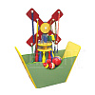 |  | https://ir74.ru/catalog/mebel-dlya-obrazovaniya/mebel-dlya-detskikh-sadov/stenki-stellazhi-ugolki-/sportivnyy_ugolok_4/ | по запросу
30 |  | Тумба для аквариума | 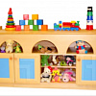 |  | https://ir74.ru/catalog/mebel-dlya-obrazovaniya/mebel-dlya-detskikh-sadov/stenki-stellazhi-ugolki-/tumba_dlya_akvariuma/ | по запросу
31 |  | Уголок дежурств_1 | 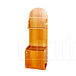 |  | https://ir74.ru/catalog/mebel-dlya-obrazovaniya/mebel-dlya-detskikh-sadov/stenki-stellazhi-ugolki-/ugolok_dezhurstv_1/ | по запросу
32 |  | Уголок дежурств_2 | 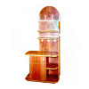 |  | https://ir74.ru/catalog/mebel-dlya-obrazovaniya/mebel-dlya-detskikh-sadov/stenki-stellazhi-ugolki-/ugolok_dezhurstv_2/ | по запросу
33 |  | Уголок природы_1 | 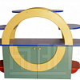 |  | https://ir74.ru/catalog/mebel-dlya-obrazovaniya/mebel-dlya-detskikh-sadov/stenki-stellazhi-ugolki-/ugolok_prirody_1/ | по запросу
34 |  | Уголок природы_2 | 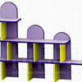 |  | https://ir74.ru/catalog/mebel-dlya-obrazovaniya/mebel-dlya-detskikh-sadov/stenki-stellazhi-ugolki-/ugolok_prirody_2/ | по запросу
35 |  | Уголок природы_3 | 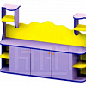 |  | https://ir74.ru/catalog/mebel-dlya-obrazovaniya/mebel-dlya-detskikh-sadov/stenki-stellazhi-ugolki-/ugolok_prirody_3/ | по запросу
36 |  | Уголок природы_4 | 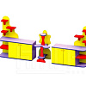 |  | https://ir74.ru/catalog/mebel-dlya-obrazovaniya/mebel-dlya-detskikh-sadov/stenki-stellazhi-ugolki-/ugolok_prirody_4/ | по запросу
37 |  | Уголок природы_5 | 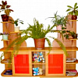 |  | https://ir74.ru/catalog/mebel-dlya-obrazovaniya/mebel-dlya-detskikh-sadov/stenki-stellazhi-ugolki-/ugolok_prirody_5/ | по запросу

